outline
本章重點
o利用「資料驗證」與多重清單技巧簡化輸入
o建立 Excel 表格並增、刪記錄
o資料的排序與篩選
oExcel 的「小計」功能
o繪製樞紐分析表與樞紐分析圖
o運用「設定格式化的條件」功能強化樞紐分析表

o利用「資料驗證」與多重清單技巧簡化輸入

oINDIRECT 函數可傳回一個文字字串所指定的參照位址，其格式如下：

ref_text：為一個儲存格的參照位址，而這個儲存格中含有 A1 或 R1C1 格式的參照位址，或含有一個定義的名稱，或含有可定義為參照位址的字串
a1：為邏輯值，用來區別 ref_text 指定儲存格參照位址的表示法，若 a1 為 TRUE 或省略，則 ref_text 會被解釋為 A1 表示法；若 a1 為 FALSE，則 ref_text 會解釋為 R1C1 表示法

R1C1 表示法 | 說明
R=Row | R1C1=第1列第1欄=A1座標
C=Column | R1C3=第1列第3欄=C1座標
 | R2C1=第2列第1欄=A2座標

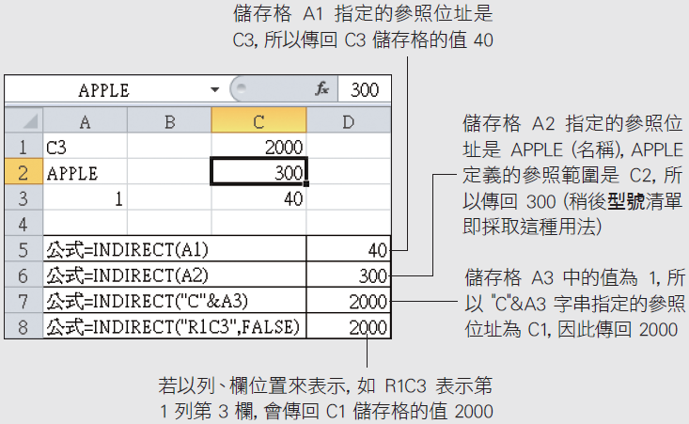

訂單記錄 (validation-indirect)
業務員編號 | 月份 | 銷售地區 | 產品名稱 | 型號 | 單價 | 數量 | 合計 | 應用功能
A001 | 1 | 北區 | 印表機 | PCR700 | 12000 | 2 | 24000 | 資料/資料驗證功能
 |  |  |  |  |  |  |  | 資料/資料驗證功能＋indirect函數應用
 |  |  |  |  |  |  |  | if+vlookup查表函數應用
定義名稱＋資料驗證 |  |  | 定義名稱＋資料驗證
 |  |  |  |  |  |  |  | 多重清單技巧-建立「產品名稱」與「型號」清單
 |  |  |  |  |  |  |  | 資料/資料驗證功能＋indirect函數應用
 |  | 自訂清單：資料/資料驗證功能/清單/來源：輸入內容，以半形逗號分欄 |  |  |  |  |  | o結合 INDIRECT 函數和資料驗證功能來建立型號欄位的多重清單
 |  |  |  |  |  |  |  | o請選取訂單記錄工作表的 E2 儲存格
 |  |  |  | 建立型號欄位的多重清單 |  |  |  | o然後按下資料頁次資料工具區的資料驗證鈕開啟資料驗證交談窗
 |  |  |  | oINDIRECT 函數+資料驗證功能
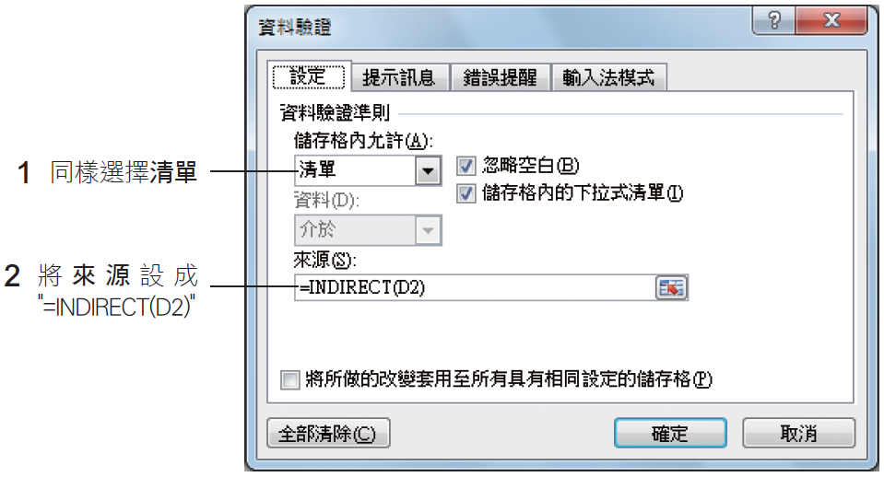
 |  |  |  |  | 依產品型號自動查出單價
 |  |  |  |  | if+vlookup查表函數應用

 |  |  |  |  | 修飾顯示結果內容：將文字轉成值
 |  |  |  |  | oVALUE 函數可將文字資料轉換成數字資
 |  |  |  |  | o公式為：Value(text)

 |  |  |  |  |  |  |  | oINDIRECT(D2)
 |  |  |  |  |  |  |  | n意思就是根據 D2 儲存格(產品名稱) 所指定的參照位址去找出清單的內容
 |  |  |  |  |  |  |  | n例如 D2 儲存格的值是 "印表機“
 |  |  |  |  |  |  |  | n那麼 INDIRECT 函數就會找出 "印表機" 名稱所定義的參照範圍：產品資料工作表的 F2：F4

 |  |  |  |  |  |  |  | o設好後按下確定鈕會出現一個錯誤訊息，這是因為 D2 儲存格未輸入資料所致，按下是鈕略過即可

產品資料
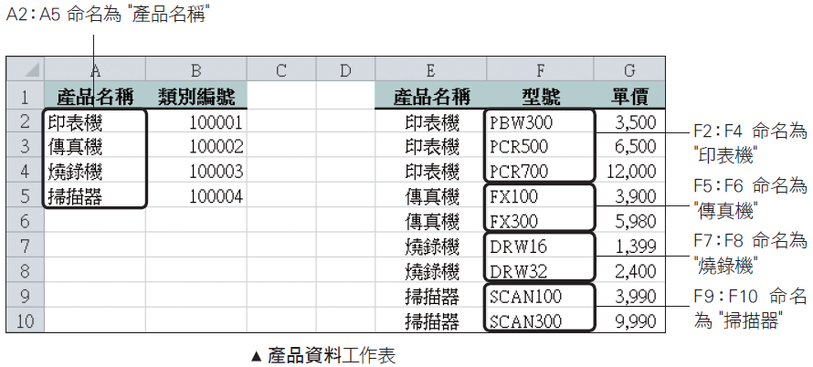
產品名稱 | 類別編號 | 產品名稱 | 型號 | 單價
印表機 | 100001 | 印表機 | PBW300 | 3,500
傳真機 | 100002 | 印表機 | PCR500 | 6,500
燒錄機 | 100003 | 印表機 | PCR700 | 12,000
掃描器 | 100004 | 傳真機 | FX100 | 3,900
 |  | 傳真機 | FX300 | 5,980
 |  | 燒錄機 | DRW16 | 1,399
 |  | 燒錄機 | DRW32 | 2,400
 |  | 掃描器 | SCAN100 | 3,990
 |  | 掃描器 | SCAN300 | 9,990

 |  |  |  |  | o確認定義名稱的範圍之後
 |  |  |  |  | o請切換至訂單記錄工作表準備建立產品名稱清單與型號清單
 |  |  |  |  | o產品名稱清單的設定和之前建立業務員編號清單類似
 |  |  |  |  | o選取 D2 儲存格後，到資料驗證交談窗中將來源設成：=產品名稱

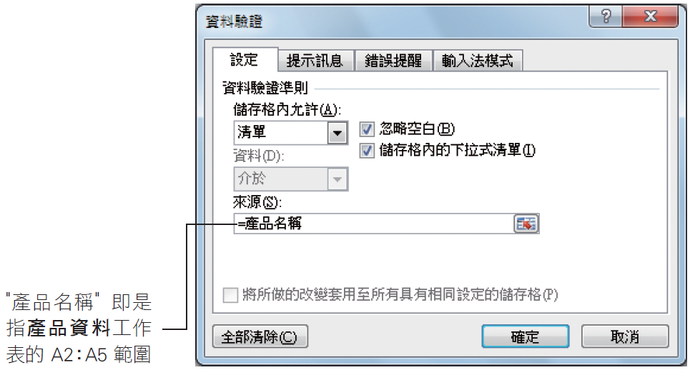

Chart(2)
 | 中區 | 北區 | 東區 | 南區
印表機 | 41 | 42 | 36 | 12
掃描器 | 26 | 36 | 21 | 7
傳真機 | 17 | 19 | 59 | 16
燒錄機 | 16 | 30 | 32 | 36

Chart (3)
 | 中區 | 北區 | 東區 | 南區
印表機 PBW300 | 8 | 28 | 14 | 12
印表機 PCR500 | 18 | 12 | 9 | 0
印表機 PCR700 | 15 | 2 | 13 | 0
掃描器 SCAN100 | 7 | 22 | 10 | 0
掃描器 SCAN300 | 19 | 14 | 11 | 7
傳真機 FX100 | 12 | 15 | 34 | 4
傳真機 FX300 | 5 | 4 | 25 | 12
燒錄機 DRW16 | 7 | 24 | 15 | 16
燒錄機 DRW32 | 9 | 6 | 17 | 20

